バッチ機能定義
バッチ機能定義 |  | システム名 | バッチID | バッチ名称 | 作成者 | 作成日 | 更新者 |  |  |  |  | 更新日
 |  | 4S デジタルトランスフォーメーション・プラットフォーム構築 | SEBT060 | 環境証明書取込みバッチ | JSOL後藤 | 2018-05-14 | JSOL神田 |  |  |  |  | 2020-06-26

概要
申請のあった化学物質データ申請（環境証明書）を受付番号単位にグリーンマイスターから取得するバッチ処理

基本情報
バッチ名 | 環境証明書取込みバッチ
バッチ名（物理） | ChemicalSubstanceDownloadCronJob
バッチ方式 | CronJob
I/F元 | グリーンマイスター
I/F先 | 統合Web
連動タイミング | 5分毎
備考 | ・グリーンマイスターに申請した証明書を取り込む処理 ・1処理内で取り込む証明書ファイルはバッチ起動時に与えたパラメータ数分並行して取込み処理を行う。 バッチ起動時、処理中の件数を取得して並行処理上限数から減算してその数分の取込み処理を行う。

フローチャート |  |  |  |  |  |  | フロー説明
環境証明書取込みバッチ （Batch）

[グリーンマイスター共有フォルダ（S3）]
回答用制御ファイル
1-1 ファイル存在確認
 |  |  |  |  |  |  |  | 1-1 | ファイル存在確認
 |  |  |  |  |  |  |  |  | グリーンマイスター共有フォルダ（S3）に回答用制御ファイルが存在するか確認する。
 |  |  |  |  |  |  |  |  |  | ※回答用制御ファイルの詳細は、SEIF_ESWB030_インタフェース定義書_環境証明書制御ファイル連携.xlsxを参照
 |  |  |  |  |  |  |  |  |  | 存在する場合：存在するファイル名から受付番号をすべて取得し、次処理を行う。
グリーンマイスター共有フォルダにファイルが存在する
 |  |  |  |  |  |  |  |  |  |  |  |  |  | ※回答用制御ファイルを対象とし、受付番号はファイル名の以下の部分となる。
N
 |  |  |  |  |  |  |  |  |  |  |  |  |  |  | 「受付番号_ctrl.ok」というファイル名なので、12345_ctrl.okであれば「12345」が受付番号
 |  |  |  |  |  |  |  |  |  | 存在しない場合：終了する
 |  |  |  |  |  |  |  |  |  | パス：[S3バケット]/sys-interface/gm/rcv/cert
Y
 |  |  |  |  |  |  |  |  |  | 上記パスはシステムマスタにて管理することlocal.propertiesから取得すること
 |  |  |  |  |  |  |  |  |  | 取得キーは、以下の通り。
 |  |  |  |  |  |  |  |  |  |  | S3バケット |  |  | ： | if.batch.aws.s3.gm.bucketName
環境証明書申請
 |  |  |  |  |  |  |  |  |  |  | フォルダパス |  |  | ： | if.batch.aws.s3.directory.path.gm.receive.cert

1-2 環境証明書申請「処理中」件数取得
 |  |  |  |  |  |  |  | 1-2 | 環境証明書申請「処理中」件数取得
 |  |  |  |  |  |  |  |  | 環境証明書申請から申請ステータスが「処理中」の件数を取得する。
 |  |  |  |  |  |  |  |  | ※詳細は「処理詳細」シートのＡ－１．環境証明書申請「処理中」件数取得 を参照する。

1-3 並行処理可能数の確定
 |  |  |  |  |  |  |  | 1-3 | 並行処理可能数の確定
 |  |  |  |  |  |  |  |  | 実行可能な処理数を確定する。
 |  |  |  |  |  |  |  |  | ・ | バッチ起動パラメータから並行処理上限数を取得する。
 |  |  |  |  |  |  |  |  | ・ | 並行処理上限数 － 処理中の件数 を計算し、並行処理可能数とする。
 |  |  |  |  |  |  |  |  |  |  | 並行処理可能数<=0の場合（並行処理不可の場合）：処理終了。
 |  |  |  |  |  |  |  |  |  |  | 並行処理可能数>0の場合（並行処理可能な場合）：次処理を行う。

0以下
並行処理上限数
 |  |  |  |  |  |  |  | 1-4 | 回答用制御ファイル取得
 |  |  |  |  |  |  |  |  | 1-3で取得した並行処理可能数の回答用制御ファイルを、グリーンマイスター共有フォルダ（S3）から取得する。
 |  |  |  |  |  |  |  |  |  | ・ | 1-1で取得した受付番号の内、「処理中」「処理済」のものを対象外とする。
 |  |  |  |  |  |  |  |  |  | ・ | 「処理中」「処理済」以外（つまり未処理状態）の受付番号の昇順で取得する。

0より大きい
[グリーンマイスター共有フォルダ(S3)]
回答用制御ファイル
1-4 回答用制御ファイル取得
 |  |  |  |  |  |  |  |  | 例） |  | 01_ctrl.ok（処理済）、02_ctrl.ok（処理中）、03_ctrl.ok（未処理）、04_ctrl.ok（未処理）、
 |  |  |  |  |  |  |  |  |  |  | 05_ctrl.ok（未処理）というファイルが存在して、並行処理可能数が2の場合
 |  |  |  |  |  |  |  |  |  |  | 03_ctrl.okを取得する。（処理中のものは一つ存在するため）

 |  |  |  |  |  |  |  |  | ◆取得した回答用制御ファイルに対応する申請番号のステータスを「未処理」から「処理中」に更新する。
 |  |  |  |  |  |  |  |  |  | ※詳細は「処理詳細」シートのB－１．申請ステータス更新（未処理→処理中） を参照する。

[グリーンマイスター共有フォルダ(S3)]
ZIPファイル
 |  |  |  |  |  |  |  |  | ※当該処理は異常が発生する場合、本バッチの【共通機能 異常処理】を行う。
1-5 帳票一式ZIPファイル取得

 |  |  |  |  |  |  |  | 1-5 | 帳票一式ZIPファイル取得
 |  |  |  |  |  |  |  |  | 1-4で取得した回答用制御ファイルに対応するZIPファイルをS3から取得する。
 |  |  |  |  |  |  |  |  | ZIPファイルのファイル名は「受付番号.zip」。
環境証明書申請
 |  |  |  |  |  |  |  |  | パス：[S3バケット]/sys-interface/gm/rcv/cert
1-6 申請ステータス更新
 |  |  |  |  |  |  |  |  | 上記パスはシステムマスタにて管理することlocal.propertiesから取得すること
 |  |  |  |  |  |  |  |  | 取得キーは、以下の通り。
 |  |  |  |  |  |  |  |  |  | S3バケット |  |  | ： | if.batch.aws.s3.gm.bucketName
環境証明書申請
 |  |  |  |  |  |  |  |  |  | フォルダパス |  |  | ： | if.batch.aws.s3.directory.path.gm.receive.cert

メール
1-7 メール送信
 |  |  |  |  |  |  |  |  | 本処理以降は1-3で確定した並行処理可能数分、申請ごとに並行で実行する。
 |  |  |  |  |  |  |  |  | ※当該処理は異常が発生する場合、本バッチの【共通機能 異常処理】を行う。
会員
 |  |  |  |  |  |  |  | 1-6 | 申請ステータス更新
 |  |  |  |  |  |  |  |  | 環境証明書申請の当該申請に対する申請ステータスを「処理中」から「処理済」に更新する。
 |  |  |  |  |  |  |  |  | ※詳細は「処理詳細」シートのC－１．申請ステータス更新（処理中→処理済） を参照する。
 |  |  |  |  |  |  |  |  | ※当該処理は異常が発生する場合、本バッチの【共通機能 異常処理】を行う。

[グリーンマイスター共有フォルダ(S3)]
回答用制御ファイル
[データ取込
フォルダ(S3)]
 |  |  |  |  |  |  |  | 1-7 | メール送信
 |  |  |  |  |  |  |  |  | 申請者に対して証明書が完了した旨を、メール送信にて通知する。
 |  |  |  |  |  |  |  |  | 送信するメールアドレスは環境証明書申請の申請者と会員を紐づけて取得する。
1-8 ファイル移動
 |  |  |  |  |  |  |  |  | ※詳細は「SEML020 環境証明書取込完了メール」 を参照する。

[グリーンマイスター共有フォルダ(S3)]
ZIPファイル
 |  |  |  |  |  |  |  | 1-8 | ファイル移動
 |  |  |  |  |  |  |  |  | 1-4で取得した回答用制御ファイルと1-5で取得したZIPファイルをS3のデータ取込フォルダにコピーする。
 |  |  |  |  |  |  |  |  | コピー先：[S3バケット]/sys-interface/gm/data/rcv/cert
 |  |  |  |  |  |  |  |  | 上記パスはlocal.propertiesから取得すること
 |  |  |  |  |  |  |  |  | 取得キーは、以下の通り。
 |  |  |  |  |  |  |  |  |  | S3バケット |  |  | ： | if.batch.aws.s3.gm.bucketName
 |  |  |  |  |  |  |  |  |  | フォルダパス |  |  | ： | if.batch.aws.s3.directory.path.gm.backup.receive.cert
 |  |  |  |  |  |  |  |  | コピー完了後、取得元のフォルダからファイルを削除する。
 |  |  |  |  |  |  |  |  | ※1-1の回答用制御ファイル取得には限界数があるため、退避することで正常に処理可能とする

 |  |  |  |  |  |  |  | 【共通機能 異常処理】
 |  |  |  |  |  |  |  |  | DBに関する動作やファイルのコピーやファイルの削除などの機能で例外が発生した場合には、以下の処理を行う。
 |  |  |  |  |  |  |  |  | ◆ エラーが発生した処理の後続処理をスキップする。
 |  |  |  |  |  |  |  |  | ◆ エラー発生する場所でエラーレベルと対応するエラーの内容のログを出力する。
 |  |  |  |  |  |  |  |  |  | ※キー情報である申請番号を必ず出力すること
 |  |  |  |  |  |  |  |  | ◆ 対象する申請番号のステータスを「未処理」に更新する。
 |  |  |  |  |  |  |  |  |  | ※詳細は「処理詳細」シートのD－１．申請ステータス更新（異常処理）を参照する
 |  |  |  |  |  |  |  |  | ◆ 取込み中フォルダに対象の回答用制御ファイルが存在する場合、対応する制御ファイルを「受付番号_ctrl.ng」にリネームする

フロー凡例

：処理の流れ
：データの流れ
：共通部品
：テーブル
：処理ロジック
：繰返し 開始
：繰返し 終了
：外部インタフェース
：条件分岐
：処理 終了
：処理 開始
：画面
：帳票
：トランザクション範囲
：区分け

備考

【参考】4S-2322_対応方法
【参考】[4S-2322]対応方法
 | As Is |  |  |  | To Be
環境証明書ファイル
環境証明書ファイル

S3
S3
対応①

受信フォルダ
：/sys-interface/gm/rcv/cert/
環境証明書取込バッチ
受信フォルダ
：/sys-interface/gm/rcv/cert/
環境証明書取込バッチ
 |  | ステータス更新 |  |  |  |  |  | ステータス更新
GM連携
ファイル
環境証明書ファイル
環境証明書
ファイル

エラー発生
ファイル移動
 |  |  | ファイル
 |  |  | ダウンロード
 |  |  |  |  |  | バックアップ
対応②
 |  |  |  | 統合Web：化学物質データ画面 |  |  |  |  | 統合Web：化学物質データ画面
データ取込フォルダ
：/sys-interface/gm/data/rcv/cert/
データ取込フォルダ
：/sys-interface/gm/data/rcv/cert/
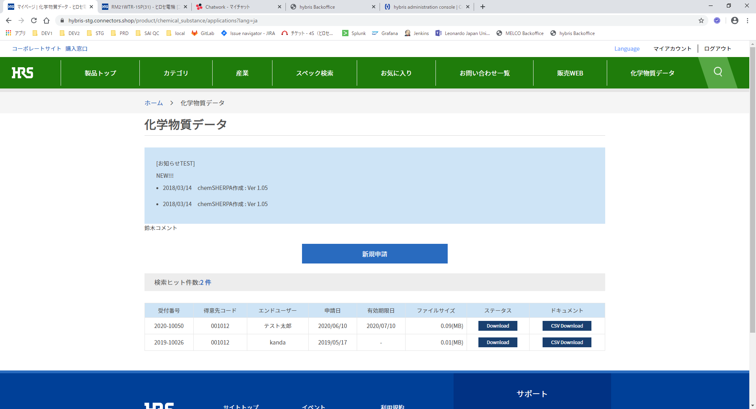
GM連携
ファイル
 |  |  |  |  |  |  | ファイル
 |  |  |  |  |  |  | ダウンロード
環境証明書ファイル

●対応①
GM連携ファイルを受信フォルダからデータ取込フォルダへの移動
●対応②
化学物質データ画面の環境証明書ファイルダウンロードについては参照先を受信フォルダから
データ取込フォルダへ変更
【対応②追加背景】
受信フォルダの肥大化によりエラーが発生したため対応①のみでの改善を画策したところ、
化学物質データ画面のファイルダウンロードが受信フォルダの環境証明書ファイルを参照不可となる。
そのため、画面のファイルダウンロード参照先を退避先であるデータ取込フォルダを参照するよう変更が必要。

